상품제안서
라이녹스 팝콘 메이커 RXJT-PM101A | 상품코드: F10076

 |  |  |  |  |  |  | 02-412-0044 | www.easy1.co.kr
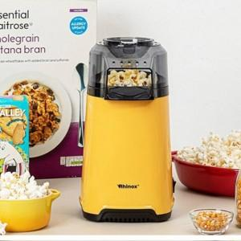 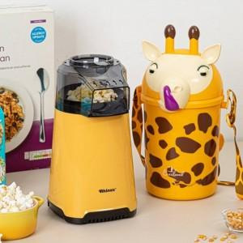

【상세/제작정보】

【인쇄/포장옵션】 | 별도문의 / 별도문의

【공급단가】 | 수량 | 100~ | 300~ | 500~ | 1,000~ | 3,000~
*VAT별도 | 단가 | 21,870원 | 21,060원 | 20,250원 | 19,440원 | 18,950원

【상품 URL】 | http://www.easy1.co.kr/src/goods_detail.php?gdno=10076

